Sheet1
桐城市影视微短剧产业园项目（一期）床垫 采购材料一览表
序号 | 材料名称 | 单位 | 数量 | 规格型号（单位：mm) | 备注 | 样品图片
1 | 床垫 | 个 | 508 | 2000（长）*1200（宽）*200（高） | ★1.规格尺寸(长×宽×高):2000mm×1200mm（1800mm)×200mm,尺寸偏差±5mm↵ ★2.面料层：亲肤针织面料，克重≥280g/m²,耐磨次数≥10000次，色牢度≥ 4 级 。 ★3.填充层：护脊椰棕层，厚度≥20mm,采用无胶热压工艺，椰棕纤维密度≥ 80kg/m³,硬挺支撑、防潮防蛀。 ↵ ★4.弹簧系统：邦尼尔整网弹簧，弹簧线径≥2.0mm,圈数≥6圈，覆盖率≥ 90%,边缘采用加固支撑设计，承托均匀、静音抗干扰。 ★5.边缘结构：硬质海绵围边，厚度≥80mm,增强床垫边缘支撑性，防止塌 陷 。↵ ★6.环保标准：符合QB/T1952.2《软体家具弹簧软床垫》要求，甲醛释放速 率≤0.05mg/(m² ·h)(气候箱法);无异味、无有害化学物质。 ★7.耐用性：耐久性测试：压力循环≥20000次后，凹陷量≤10mm,无弹簧断 裂、面料破损。 ★8.功能要求：躺卧时支撑均匀，边缘无塌陷，翻身无明显噪音；面料透气、椰 棕层防潮性能达标。↵ ★9.外观要求：床垫主体颜色为白色，侧面深色。面料平整无跳线、污渍，椰棕层均匀无结块，弹簧系统无异响，围边平整无开胶。 ★10.质保标准：质保期限≥10年，质保期内非人为损坏(如弹簧断裂、面料开 胶等)可免费维修或更换；质保期后提供终身成本价维修服务 ★11.成交供货品质不低于样品质量 | 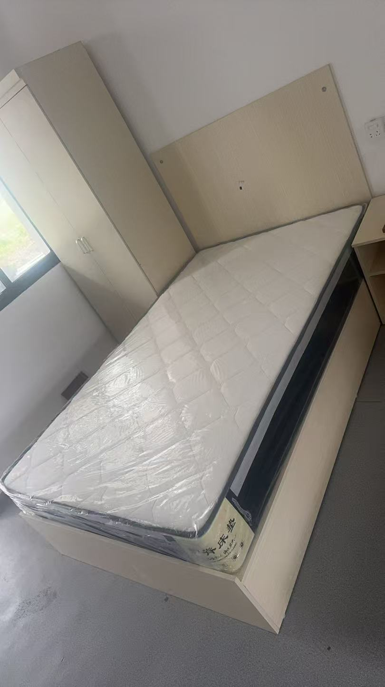
2 | 床垫 | 个 | 84 | 2000（长）*1800（宽）*200（高） |  | 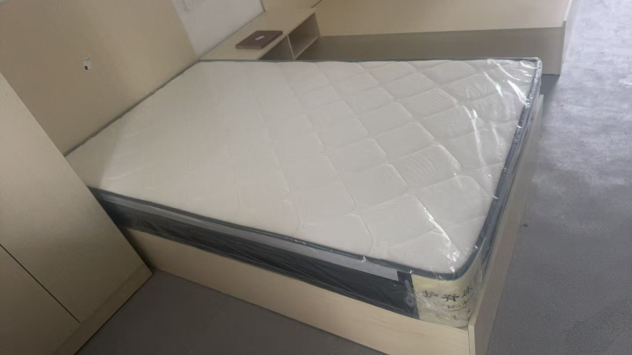

说明：招标控制价为221080.00元(含税)，包含运输、安装到位等其它一切费用。招标清单中数量为暂定量，具体数量以双方签字认可实际安装数量为准！

